상품제안서
플레이고 무드램프 블루투스스피커 BS08 | 상품코드: F19949

 |  |  |  |  |  |  | 02-412-0044 | www.easy1.co.kr
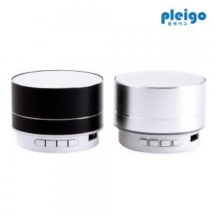

【상세/제작정보】 | 무드등과 스피커를 하나로

【인쇄/포장옵션】 | 레이저, 풀칼라 / 포장지포장

【공급단가】 | 수량 | 100~ | 300~ | 500~ | 1,000~ | 3,000~
*VAT별도 | 단가 | 4,000원 | 3,850원 | 3,700원 | 3,600원 | 3,460원

【상품 URL】 | http://www.easy1.co.kr/src/goods_detail.php?gdno=19949

